Phân tích
CÔNG TY CỔ PHẦN ACECOOK VIỆT NAM
CHI NHÁNH: |  | Lấy đơn vị cấp 2
KHỐI: PHÒNG: |  | Lấy đơn vị cấp 2
PHÒNG: |  | Lấy đơn vị cấp 3
BỘ PHẬN: |  | Lấy đơn vị cấp 4
ĐỀ NGHỊ TUYỂN DỤNG NHÂN SỰ (Tổng công ty: Tuyển tất cả các vị trí )

STT | Vị trí cần tuyển | Phòng ban/ Bộ phận cần tuyển | Số lượng cần tuyển | Thời gian yêu cầu tuyển dụng | Yêu cầu tuyển dụng | Mô tả công việc cơ bản | Ghi chú
1 | Lấy "Vị trí tuyển dụng " trên đề xuất tuyển dụng | Lấy "Ban/Phòng" trên đền xuất tuyển dụng | Lấy "Số lượng cần tuyển" trên đề xuất tuyển dụng | Lấy "Ngày cần đáp ứng" trên đề xuất tuyển dụng | Lấy "Lý do tuyển dụng" trên đề xuất tuyển dụng | Lấy trường "Mô tả công việc" trên đề xuất tuyển dụng | Lấy trường "Ghi chú" trên đề xuất tuyển dụng
2

Lý do: Tuyển thay thế (Họ và tên):……...…....………………- MNV……- Nghỉ việc từ ngày:…………………… |  |  |  |  |  |  |  | Phần này sẽ xuất ra thêm 1 sheet nữa nếu tuyển dụng đang chọn xuất có Lý do tuyển dụng là "Thay thế". Xem dữ liệu cần xuất ra tại sheet "Tuyển thay thế"
Tuyển Bổ sung theo cơ cấu tổ chức (Đính kèm Sơ đồ Tổ chức) - Giải thích:….....…....…………………………… |  |  |  |  |  |  |  | Dữ liệu xuất ra sheet "Tuyen thay thế" từ lưới danh sách nhân viên trên đề xuất tuyển dụng
Tuyển mới (Đính kèm Sơ đồ Tổ chức) - Giải thích:…………………………………..………....….....…....…………
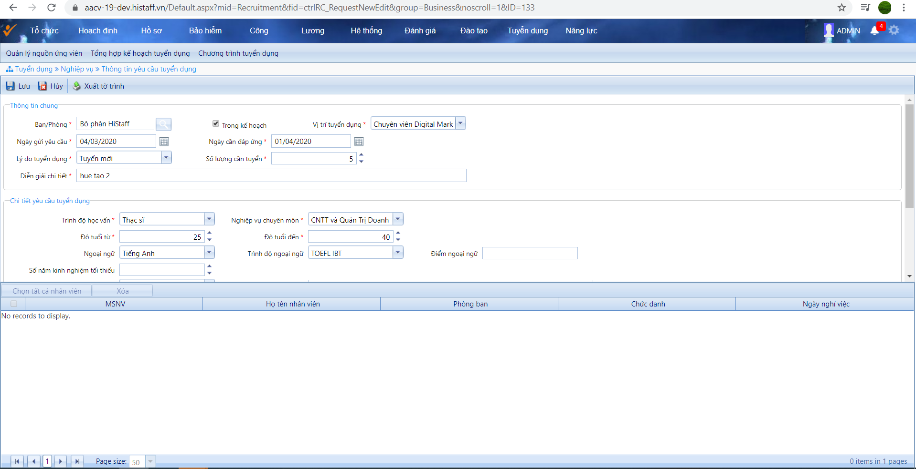
Kính trình Ban Lãnh đạo phê duyệt.
 |  |  |  | ….…., ngày…….tháng…… năm……. |  |  |  | Lấy "Ngày gửi yêu cầu" trên đề xuất tuyển dụng

TỔNG GIÁM ĐỐC |  | GIÁM ĐỐC KHỐI HC-NS | GIÁM ĐỐC KHỐI CHUYÊN MÔN (Ghi rõ Tên đơn vị chuyên môn) |  |  | TRƯỞNG ĐƠN VỊ

Note: Danh mục lý do: | Tuyển thay thế (Họ và tên):……...…....………………-MNV……- Nghỉ việc từ ngày:……………….
 | Tuyển Bổ sung theo cơ cấu tổ chức (Đính kèm Sơ đồ Tổ chức) - Giải thích:….....…....……………………….

*Tuyển bổ sung: Cấp duyệt cuối cùng Khối HC-NS
*Tuyển mới: Cấp duyệt cuối cùng: Tổng Giám Đốc
*Trưởng đơn vị: Ghi rõ Trưởng Phòng Chuyên môn hoặc Phó Giám đốc Khối chuyên môn
*Đơn vị không trực thuộc Khối: Chỉ Ký duyệt Mục Trưởng đơn vị - Ghi rõ Trưởng phòng chuyên môn/ Trưởng Bộ phận chuyên môn.

